第2次
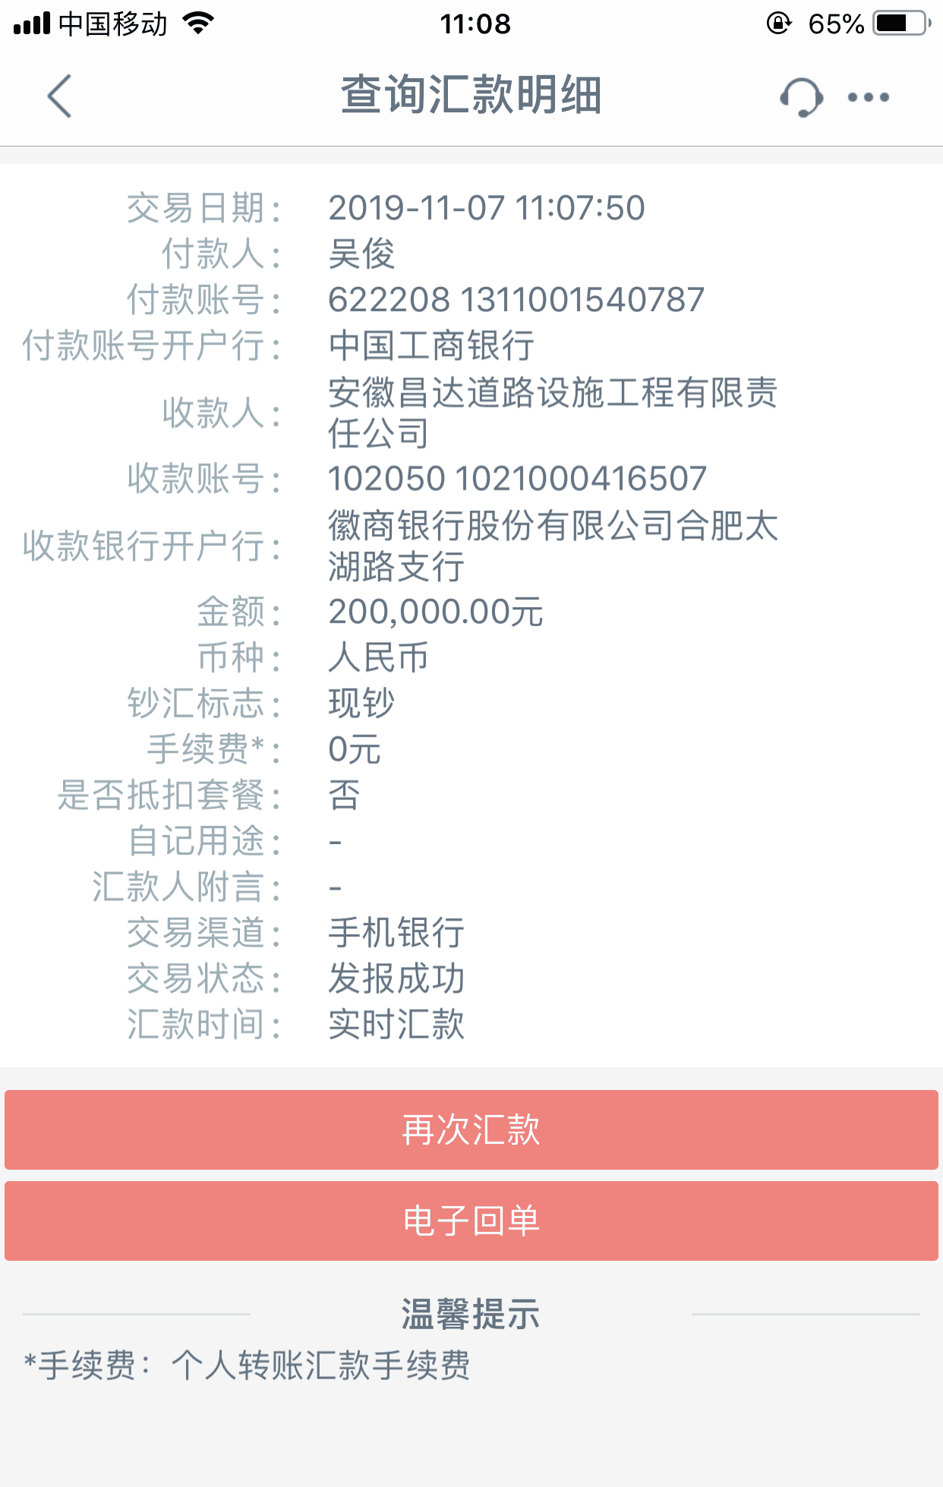
工程款支付证书
工程名称 |  | 颍上县2018年农村公路组组通工程（二期）施工（四十五标段） |  |  |  |  | 建设单位 |  | 颍上县县乡公路管理所 |  |  |  | ERP编号 |  | 9887 | 档案编号 |  | CD2018-042
合同金额 |  | 10,682,290.60 |  |  | 中标时间 | 2018.6.20 | 已提供工程资料 |  | 中标通知书、施工合同及内部承包协议（审批中）原件 |  |  |  | 保存地址 |  | 庐江 | 责任单位 |  | 第十大区安徽省
决算金额 |  |  |  |  | 决算时间 |  | 项目部印章 |  | 无 |  |  |  | 施工人 |  | 吴 俊13696677563 | 区域责任人 | 施迎东 | 省办负责人 | 施迎东
序号 | 经营填写 |  |  |  |  | 工程填写 | 经营填写 |  |  | 财务填写 | 经营、工程、质安填写 |  | 区域负责人 |  | 申请部门填写财务核对 |  |  | 本次支付 金额 | 剩余款项
 | 到款情况 |  |  |  |  |  | 暂列金 |  |  | 代缴税金 | 其他扣款 |  | 预留款 |  | 成本票
 | 日期 | 工程款金额 | 周转金金额 | 到款银行 | 到款账户 | 完成进度 | 比例 | 金额 | 备注 | 金额 | 金额 | 备注 | 金额 | 备注 | 供货单位 | 合同额 | 成本票额
1 | 2019-01-09 | 3234100.00 |  | 中行 | 175202745165 |  | 2.0% | 64,682.00 |  | 81363 | 5,000.00 | 建造师暂用费1500/月，工期90天，12月5日外经证办理500元 |  |  | 退吴俊 |  |  | 950,000.00
 |  |  |  |  |  |  |  |  |  |  |  |  |  |  | 1-21材料 |  |  | 1,500,000.00
 |  |  |  |  |  |  |  |  |  |  |  |  |  |  | 材料 |  |  | 633,055.00
2 | 2019-05-29 | 2153800.00 |  | 中行 | 175202745165 |  | 2.0% | 43,076.00 |  | 11856 |  |  |  |  | 材料 |  |  | 2,098,868.00
3 | 2019-08-12 |  | 200000.00 | 徽行 | 1020501021000416507 |  |  |  |  |  |  |  |  |  | 淮南舜岳水泥有限责任公司 |  |  | 400,000.00
 | 2019-08-12 |  | 200000.00 | 徽行 | 1020501021000416507
4 | 2019-09-16 |  | 200000.00 | 徽行 | 1020501021000416507 |  |  |  |  |  |  |  |  |  | 淮南市八公山水泥厂 开户行：淮南农行八公山支行 账号：12606001040002210 | 2,545,000.00 |  | 200,000.00
5 | 2019-11-07 |  | 200000.00 | 徽行 | 1020501021000416507 |  |  |  |  |  |  |  |  |  | 淮南市八公山水泥厂-水泥款 开户行：淮南农行八公山支行 账号：12606001040002210 | 2,545,000.00 |  | 200,000.00

合计 |  | 5387900 | 800000.00 |  |  |  | - | 107,758.00 |  | 93,219.00 | 5,000.00 | - | 0.00 | - | - |  |  | 5,981,923.00 | 0.00
本次结算、支付明细 |  | 应支付金额 |  |  | 200000.00 |  | 本次支付金额 |  |  |  |  | 小写 | 200,000.00
 |  | 已支付金额 |  |  | 0.00 |  |  |  |  |  |  | 大写 | 贰拾万元整

第3次
工程款支付证书
工程名称 |  | 颍上县2018年农村公路组组通工程（二期）施工（四十五标段） |  |  |  |  | 建设单位 |  | 颍上县县乡公路管理所 |  |  |  | ERP编号 |  | 9887 | 档案编号 |  | CD2018-042
合同金额 |  | 10,682,290.60 |  |  | 中标时间 | 2018.6.20 | 已提供工程资料 |  | 中标通知书、施工合同及内部承包协议原件、竣工报告 |  |  |  | 保存地址 |  | 庐江 | 责任单位 |  | 第十大区安徽省
决算金额 |  |  |  |  | 决算时间 |  | 项目部印章 |  | 无 |  |  |  | 施工人 |  | 吴 俊13696677563 | 区域责任人 | 施迎东 | 省办负责人 | 施迎东
序号 | 经营填写 |  |  |  |  | 工程填写 | 经营填写 |  |  | 财务填写 | 经营、工程、质安填写 |  | 区域负责人 |  | 申请部门填写财务核对 |  |  | 本次支付 金额 | 剩余款项
 | 到款情况 |  |  |  |  |  | 暂列金 |  |  | 代缴税金 | 其他扣款 |  | 预留款 |  | 成本票
 | 日期 | 工程款金额 | 周转金金额 | 到款银行 | 到款账户 | 完成进度 | 比例 | 金额 | 备注 | 金额 | 金额 | 备注 | 金额 | 备注 | 供货单位 | 合同额 | 成本票额
1 | 2019-01-09 | 3234100.00 |  | 中行 | 175202745165 |  | 2.0% | 64,682.00 |  | 81363 | 5,000.00 | 建造师暂用费1500/月，工期90天，12月5日外经证办理500元 |  |  | 退吴俊 |  |  | 950,000.00
 |  |  |  |  |  |  |  |  |  |  |  |  |  |  | 1-21材料 |  |  | 1,500,000.00
 |  |  |  |  |  |  |  |  |  |  |  |  |  |  | 材料 |  |  | 633,055.00
2 | 2019-05-29 | 2153800.00 |  | 中行 | 175202745165 |  | 2.0% | 43,076.00 |  | 11856 |  |  |  |  | 材料 |  |  | 2,098,868.00
3 | 2019-08-12 |  | 200000.00 | 徽行 | 1020501021000416507 |  |  |  |  |  |  |  |  |  | 淮南舜岳水泥有限责任公司 |  |  | 400,000.00
 | 2019-08-12 |  | 200000.00 | 徽行 | 1020501021000416507
4 | 2019-09-16 |  | 200000.00 | 徽行 | 1020501021000416507 |  |  |  |  |  |  |  |  |  | 淮南市八公山水泥厂 开户行：淮南农行八公山支行 账号：12606001040002210 | 2,545,000.00 |  | 200,000.00
5 | 2019-11-07 |  | 200000.00 | 徽行 | 1020501021000416507 |  |  |  |  |  |  |  |  |  | 淮南市八公山水泥厂-水泥款 开户行：淮南农行八公山支行 账号：12606001040002210 | 2,545,000.00 |  | 200,000.00
6 | 2020-01-17 | 1940000.00 |  | 中行 | 175202745165 |  | 2% | 105,888.00 | 管理费全部扣除 | 11,640.00 | 300.00 | 转账费 |  |  | 吴俊-退周转金 开户行：中国工商银行颍上支行 账号：6222 0813 1100 1540 787 |  |  | 1697172.00
 |  |  |  |  |  |  |  |  |  |  |  |  |  |  | 淮南舜岳水泥有限责任公司-水泥 开户行：建行蔡家岗支行 账号：3400 1635 1080 5300 1069 | 1,025,000.00 | 900,000.00 | 125000.00
合计 |  | 7327900 | 800000.00 |  |  |  | - | 213,646.00 |  | 104,859.00 | 5,300.00 | - | 0.00 | - | - |  |  | 7,804,095.00 | 0.00
本次结算、支付明细 |  | 应支付金额 |  |  | 1822172.00 |  | 本次支付金额 |  |  |  |  | 小写 | 1,822,172.00
 |  | 已支付金额 |  |  | 0.00 |  |  |  |  |  |  | 大写 | 壹佰捌拾贰万贰仟壹佰柒拾贰元整
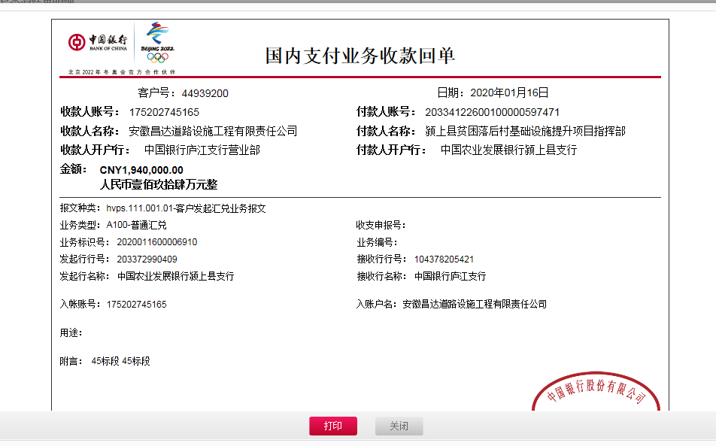

 |  |  |  |  |  | 5,294,390.60
 |  |  |  |  |  | 105,887.81

第4次
工程款支付证书
工程名称 |  | 颍上县2018年农村公路组组通工程（二期）施工（四十五标段） |  |  |  |  | 建设单位 |  | 颍上县县乡公路管理所 |  |  |  | ERP编号 |  | 9887 | 档案编号 |  | CD2018-042
合同金额 |  | 10,682,290.60 |  |  | 中标时间 | 2018.6.20 | 已提供工程资料 |  | 中标通知书、施工合同及内部承包协议原件、竣工报告、审计原件、不领章承诺书、终结结算承诺书 |  |  |  | 保存地址 |  | 庐江 | 责任单位 |  | 第十大区安徽省
决算金额 |  | 10,623,273.91 |  |  | 决算时间 | 2020.1.20 | 项目部印章 |  | 有、已办理销章 |  |  |  | 施工人 |  | 吴 俊13696677563 | 区域责任人 | 施迎东 | 省办负责人 | 施迎东
序号 | 经营填写 |  |  |  |  | 工程填写 | 经营填写 |  |  | 财务填写 | 经营、工程、质安填写 |  | 区域负责人 |  | 申请部门填写财务核对 |  |  | 本次支付 金额 | 剩余款项
 | 到款情况 |  |  |  |  |  | 暂列金 |  |  | 代缴税金 | 其他扣款 |  | 预留款 |  | 成本票
 | 日期 | 工程款金额 | 周转金金额 | 到款银行 | 到款账户 | 完成进度 | 比例 | 金额 | 备注 | 金额 | 金额 | 备注 | 金额 | 备注 | 供货单位 | 合同额 | 成本票额
 |  |  | 100000.00 | 徽行 | 1020501021000416507 |  |  |  |  |  |  |  |  |  | 淮南市八公山水泥厂 |  |  | 100,000.00
 |  |  | 550000.00 | 徽行 | 1020501021000416507 |  |  |  |  |  |  |  |  |  | 淮南市八公山水泥厂 |  |  | 550,000.00
 |  |  | 300000.00 | 徽行 | 1020501021000416507 |  |  |  |  |  |  |  |  |  | 淮南舜岳水泥有限责任公司 |  |  | 300,000.00
1 | 2019-01-09 | 3234100.00 |  | 中行 | 175202745165 |  | 2.0% | 64,682.00 |  | 81363 | 5,000.00 | 建造师暂用费1500/月，工期90天，12月5日外经证办理500元 |  |  | 1-21材料-坤恒 |  |  | 1,500,000.00
 |  |  | -950000.00 | 吴俊工行颍上支行
 |  |  | -633055.00 | 吴俊工行颍上支行
 | 2019-03-22 |  | 500000.00 | 徽行 | 1020501021000416507 |  |  |  |  |  |  |  |  |  | 淮南舜岳水泥有限责任公司 |  |  | 500,000.00
 | 2019-03-26 |  | 253000.00 | 徽行 | 1020501021000416507 |  |  |  |  |  |  |  |  |  | 淮南市八公山水泥厂 |  |  | 253,000.00
 | 2019-04-11 |  | 400000.00 | 徽行 | 1020501021000416507 |  |  |  |  |  |  |  |  |  | 淮南市八公山水泥厂 |  |  | 400,000.00
2 | 2019-05-29 | 2153800.00 |  | 中行 | 175202745165 |  | 2.0% | 43,076.00 |  | 11856 |  |  |  |  | 材料-顺一、坤恒 |  |  | 2,098,868.00
 | 2019-06-13 |  | 600000.00 | 徽行 | 1020501021000416507 |  |  |  |  |  |  |  |  |  | 安徽顺一商贸有限公司 |  |  | 600,000.00
3 | 2019-08-12 |  | 200000.00 | 徽行 | 1020501021000416507 |  |  |  |  |  |  |  |  |  | 淮南舜岳水泥有限责任公司 |  |  | 400,000.00
 | 2019-08-12 |  | 200000.00 | 徽行 | 1020501021000416507
4 | 2019-09-16 |  | 200000.00 | 徽行 | 1020501021000416507 |  |  |  |  |  |  |  |  |  | 淮南市八公山水泥厂 开户行：淮南农行八公山支行 账号：12606001040002210 | 2,545,000.00 |  | 200,000.00
5 | 2019-11-07 |  | 200000.00 | 徽行 | 1020501021000416507 |  |  |  |  |  |  |  |  |  | 淮南市八公山水泥厂-水泥款 开户行：淮南农行八公山支行 账号：12606001040002210 | 2,545,000.00 |  | 200,000.00
6 | 2020-01-17 | 1940000.00 |  | 中行 | 175202745165 |  | 2% | 105,888.00 | 管理费全部扣除 | 11,640.00 | 300.00 | 转账费
 |  |  | -1697172.00 | 吴俊工行颍上支行 | 6222 0813 1100 1540 787 |  |  |  |  |  |  |  |  |  | 淮南舜岳水泥有限责任公司-水泥 开户行：建行蔡家岗支行 账号：3400 1635 1080 5300 1069 | 1,025,000.00 | 900,000.00 | 125000.00
7 | 2020-06-01 |  | 842000.00 | 中行 | 175202745165 |  |  |  |  |  |  | 转账费待下次到款扣 |  |  | 颍上县创亿建材销售有限公司-水泥款 开户行：中国建设银行颍上支行 账号：3400 1711 8080 5300 6594 | 842,000.00 |  | 842000.00
8 | 2020-07-27 | 2975600.00 |  | 中行 | 175202745165 |  |  | 已收齐 |  | 40,107.84 | 500.00 | 转账费 |  |  | 吴多友-碎石 开户行：农业银行颍上城关分理处 账号：6230 0522 2900 3067 0676 | 285,000.00 | 285,000.00 | 285000.00
 |  |  | -910860.16 | 吴俊工行颍上支行 | 6222 0813 1100 1540 787 |  |  |  |  |  | 500.00 | 2019-11-7外经证 |  |  | 吴俊-黄沙、碎石 开户行：工行颍上支行 账号：6222 0813 1100 1540 787 | 838,632.00 | 838,632.00 | 838632.00
 |  |  |  |  |  |  |  |  |  |  |  |  |  |  | 武中颍-碎石 开户行：农业银行颍上城北分理处 账号：6230 0522 2900 2605 7870 | 900,000.00 | 900,000.00 | 900000.00

合计 |  | 10303500 | 153912.84 |  |  |  | - | 213,646.00 |  | 144,966.84 | 6,300.00 | - | 0.00 | - | - |  |  | 10,092,500.00 | 0.00
本次结算、支付明细 |  | 应支付金额 |  |  | 2934492.16 |  | 本次支付金额 |  |  |  |  | 小写 | 2,934,492.16
 |  | 已支付金额 |  |  | 0.00 |  |  |  |  |  |  | 大写 | 贰佰玖拾叁万肆仟肆佰玖拾贰元壹角陆分
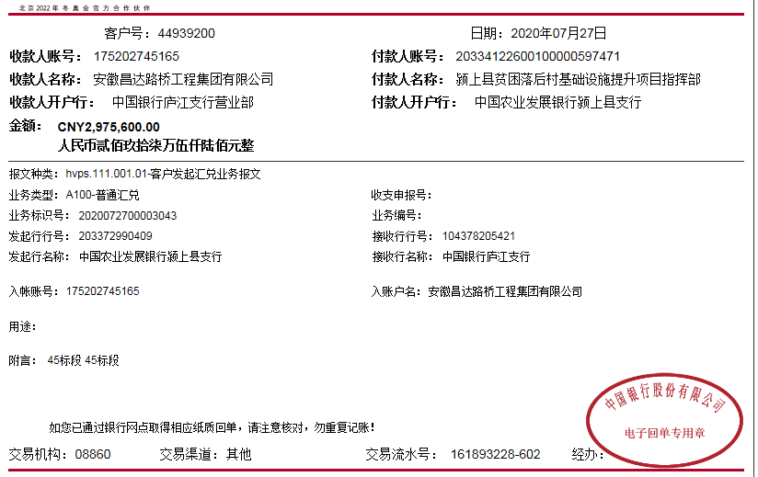

 |  |  |  |  |  |  |  |  |  |  |  |  | 2831.4
 |  |  |  |  |  |  |  |  |  |  |  |  | 17853.6 |  |  | 1749492.16
 |  |  |  |  |  |  |  |  |  |  |  |  | 19422.84

5-1
工程款支付证书
工程名称 |  | 颍上县2018年农村公路组组通工程（二期）施工（四十五标段） |  |  |  |  | 建设单位 |  | 颍上县县乡公路管理所 |  |  |  | ERP编号 |  | 9887 | 档案编号 |  | CD2018-042
合同金额 |  | 10,682,290.60 |  |  | 中标时间 | 2018.6.20 | 已提供工程资料 |  | 中标通知书、施工合同及内部承包协议原件、竣工报告、审计原件、不领章承诺书、终结结算承诺书 |  |  |  | 保存地址 |  | 庐江 | 责任单位 |  | 第十大区安徽省
决算金额 |  | 10,623,273.91 |  |  | 决算时间 | 2020.1.20 | 项目部印章 |  | 有、已办理销章 |  |  |  | 施工人 |  | 吴 俊13696677563 | 区域责任人 | 施迎东 | 省办负责人 | 施迎东
序号 | 经营填写 |  |  |  |  | 工程填写 | 经营填写 |  |  | 财务填写 | 经营、工程、质安填写 |  | 区域负责人 |  | 申请部门填写财务核对 |  |  | 本次支付 金额 | 剩余款项
 | 到款情况 |  |  |  |  |  | 暂列金 |  |  | 代缴税金 | 其他扣款 |  | 预留款 |  | 成本票
 | 日期 | 工程款金额 | 周转金金额 | 到款银行 | 到款账户 | 完成进度 | 比例 | 金额 | 备注 | 金额 | 金额 | 备注 | 金额 | 备注 | 供货单位 | 合同额 | 成本票额
 |  |  | 100000.00 | 徽行 | 1020501021000416507 |  |  |  |  |  |  |  |  |  | 淮南市八公山水泥厂 |  |  | 100,000.00
 |  |  | 550000.00 | 徽行 | 1020501021000416507 |  |  |  |  |  |  |  |  |  | 淮南市八公山水泥厂 |  |  | 550,000.00
 |  |  | 300000.00 | 徽行 | 1020501021000416507 |  |  |  |  |  |  |  |  |  | 淮南舜岳水泥有限责任公司 |  |  | 300,000.00
1 | 2019-01-09 | 3234100.00 |  | 中行 | 175202745165 |  | 2.0% | 64,682.00 |  | 81363 | 5,000.00 | 建造师暂用费1500/月，工期90天，12月5日外经证办理500元 |  |  | 1-21材料-坤恒 |  |  | 1,500,000.00
 |  |  | -950000.00 | 吴俊工行颍上支行
 |  |  | -633055.00 | 吴俊工行颍上支行
 | 2019-03-22 |  | 500000.00 | 徽行 | 1020501021000416507 |  |  |  |  |  |  |  |  |  | 淮南舜岳水泥有限责任公司 |  |  | 500,000.00
 | 2019-03-26 |  | 253000.00 | 徽行 | 1020501021000416507 |  |  |  |  |  |  |  |  |  | 淮南市八公山水泥厂 |  |  | 253,000.00
 | 2019-04-11 |  | 400000.00 | 徽行 | 1020501021000416507 |  |  |  |  |  |  |  |  |  | 淮南市八公山水泥厂 |  |  | 400,000.00
2 | 2019-05-29 | 2153800.00 |  | 中行 | 175202745165 |  | 2.0% | 43,076.00 |  | 11856 |  |  |  |  | 材料-顺一、坤恒 |  |  | 2,098,868.00
 | 2019-06-13 |  | 600000.00 | 徽行 | 1020501021000416507 |  |  |  |  |  |  |  |  |  | 安徽顺一商贸有限公司 |  |  | 600,000.00
3 | 2019-08-12 |  | 200000.00 | 徽行 | 1020501021000416507 |  |  |  |  |  |  |  |  |  | 淮南舜岳水泥有限责任公司 |  |  | 400,000.00
 | 2019-08-12 |  | 200000.00 | 徽行 | 1020501021000416507
4 | 2019-09-16 |  | 200000.00 | 徽行 | 1020501021000416507 |  |  |  |  |  |  |  |  |  | 淮南市八公山水泥厂 开户行：淮南农行八公山支行 账号：12606001040002210 | 2,545,000.00 |  | 200,000.00
5 | 2019-11-07 |  | 200000.00 | 徽行 | 1020501021000416507 |  |  |  |  |  |  |  |  |  | 淮南市八公山水泥厂-水泥款 开户行：淮南农行八公山支行 账号：12606001040002210 | 2,545,000.00 |  | 200,000.00
6 | 2020-01-17 | 1940000.00 |  | 中行 | 175202745165 |  | 2% | 105,888.00 | 管理费全部扣除 | 11,640.00 | 300.00 | 转账费
 |  |  | -1697172.00 | 吴俊工行颍上支行 | 6222 0813 1100 1540 787 |  |  |  |  |  |  |  |  |  | 淮南舜岳水泥有限责任公司-水泥 开户行：建行蔡家岗支行 账号：3400 1635 1080 5300 1069 | 1,025,000.00 | 900,000.00 | 125000.00
7 | 2020-06-01 |  | 842000.00 | 中行 | 175202745165 |  |  |  |  |  |  | 转账费待下次到款扣 |  |  | 颍上县创亿建材销售有限公司-水泥款 开户行：中国建设银行颍上支行 账号：3400 1711 8080 5300 6594 | 842,000.00 |  | 842000.00
8 | 2020-07-27 | 2975600.00 |  | 中行 | 175202745165 |  |  | 已收齐 |  | 40,107.84 | 500.00 | 转账费 |  |  | 吴多友-碎石 开户行：农业银行颍上城关分理处 账号：6230 0522 2900 3067 0676 | 285,000.00 | 285,000.00 | 285000.00
 |  |  | -910860.16 | 吴俊工行颍上支行 | 6222 0813 1100 1540 787 |  |  |  |  |  | 500.00 | 2019-11-7外经证 |  |  | 吴俊-黄沙、碎石 开户行：工行颍上支行 账号：6222 0813 1100 1540 787 | 838,632.00 | 838,632.00 | 838632.00
 |  |  |  |  |  |  |  |  |  |  |  |  |  |  | 武中颍-碎石 开户行：农业银行颍上城北分理处 账号：6230 0522 2900 2605 7870 | 900,000.00 | 900,000.00 | 900000.00
9 | 2021-12-27 | 318773.91 |  | 中行 | 1752 5719 0682 |  |  | 已收齐 |  | 26,095.12 | 600.00 | 外经证500、转账费100 |  |  | 吴俊-退异地预交税金 开户行：工行颍上支行 账号：6222 0813 1100 1540 787 |  |  | 292078.79

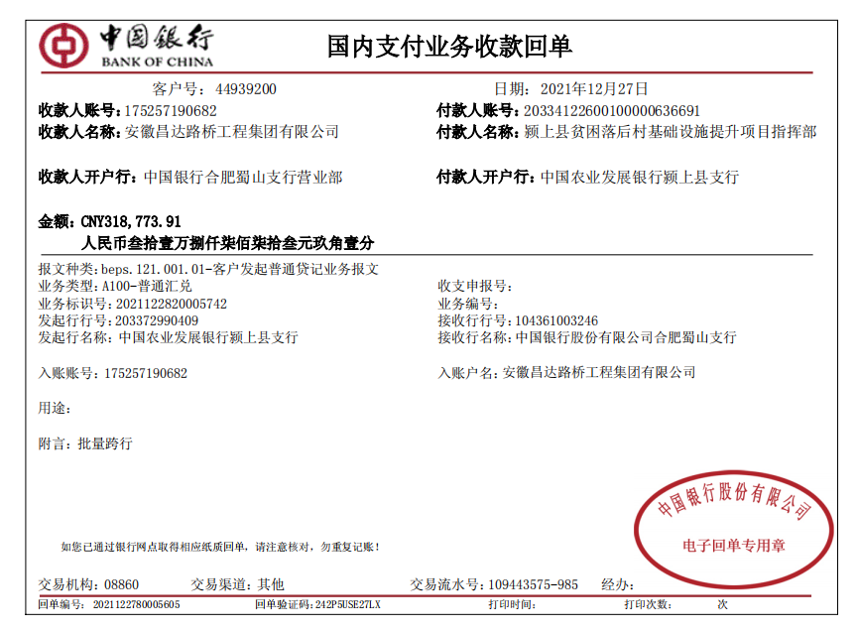
合计 |  | 10622273.91 | 153912.84 |  |  |  | - | 213,646.00 |  | 171,061.96 | 6,900.00 | - | 0.00 | - | - |  |  | 10,384,578.79 | 0.00
本次结算、支付明细 |  | 应支付金额 |  |  | 292078.79 |  | 本次支付金额 |  |  |  |  | 小写 | 292,078.79
 |  | 已支付金额 |  |  | 0.00 |  |  |  |  |  |  | 大写 | RMB292078.79

 |  |  |  |  |  |  |  |  |  |  |  |  | 2831.4
 |  |  |  |  |  |  |  |  |  |  |  |  | 17853.6 |  |  | 1749492.16
 |  |  |  |  |  |  |  |  |  |  |  |  | 19422.84

